bank_details
Required Information | Fill in
账户开户名： Bank Account Name: | 株洲蓝蚁文化传媒有限责任公司 Zhuzhou Blue Ant Culture Media Co., Ltd..
开户行： Bank Name: | 中国建设银行株洲城西支行 China Construction Bank Zhuzhou City West Branch | China Construction Bank Zhuzhou Chengxi Subbranch（2019/11/8更新，下次合作可再請對方確認）
账户号： Bank Account Number: | 43050162653600000368
开户行地址： Bank Address: | 湖南省株洲市荷塘区大坪路19号8栋103号 103, Building 8, 19 Daping Road, Hetang District, Zhuzhou City, Hunan Province | 株洲市天元区天台路建设银行综合楼（2019/11/8查證更新） China Construction Bank Integrated Bank, Tiantai Road, Tianyuan District, Zhuzhou City
银行swift code Bank Swift Code: | PCBCCNBJ
电子邮箱： Email: | 350136011@qq.com
联系人姓名 contact name | 联系人姓名 张宣玉 Xuanyu Zhang
联系电话： Contact Number: | 1591051025
地址： Address: | 註冊地址：湖南省株洲市荷塘区大坪路19号8栋103号（2019/11/8查證更新） 聯絡地址：北京市昌平区北七家镇TBD云集中心4C楼13层优汇平台 | 103, Building 8, 19 Daping Road, Hetang District, Zhuzhou City, Hunan Province 13Th floor, 4C Building, TBD Yunji Center, Beiqi Town, Changping District, Beijing
邮编： Postal Code: | 102200
营业执照号： Company Registration Number: | 91430202MA4PMNWP8A （下次合作需確認，最好請對方提供清晰一點的營業執照照片)

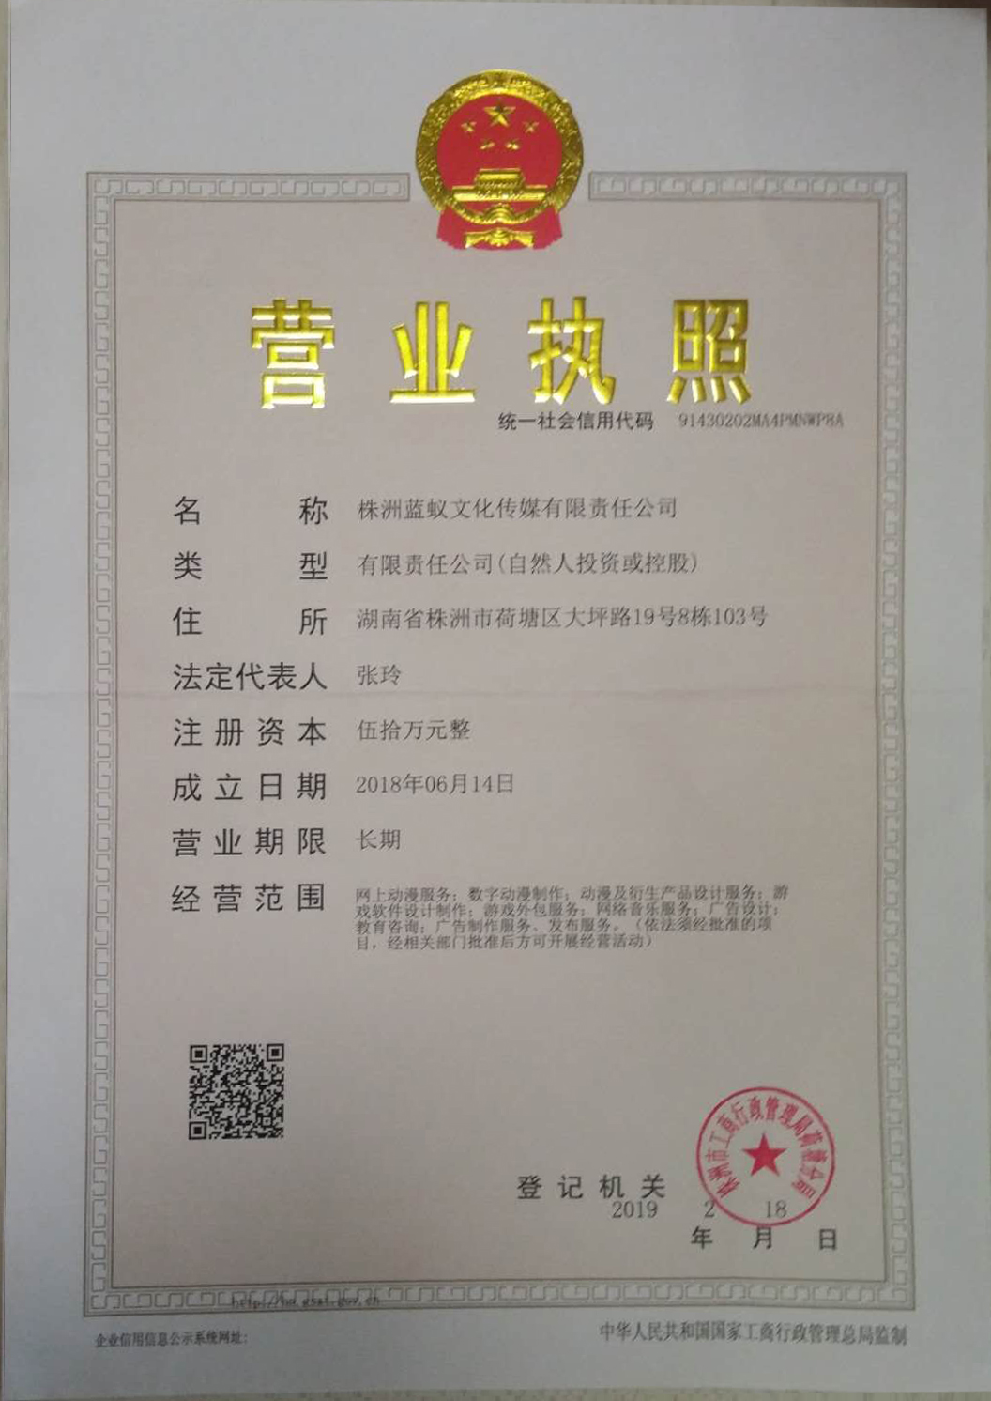
公司营业执照电子档（年检页面） Copy of Valid Company Operating Certificate

